PORTADA
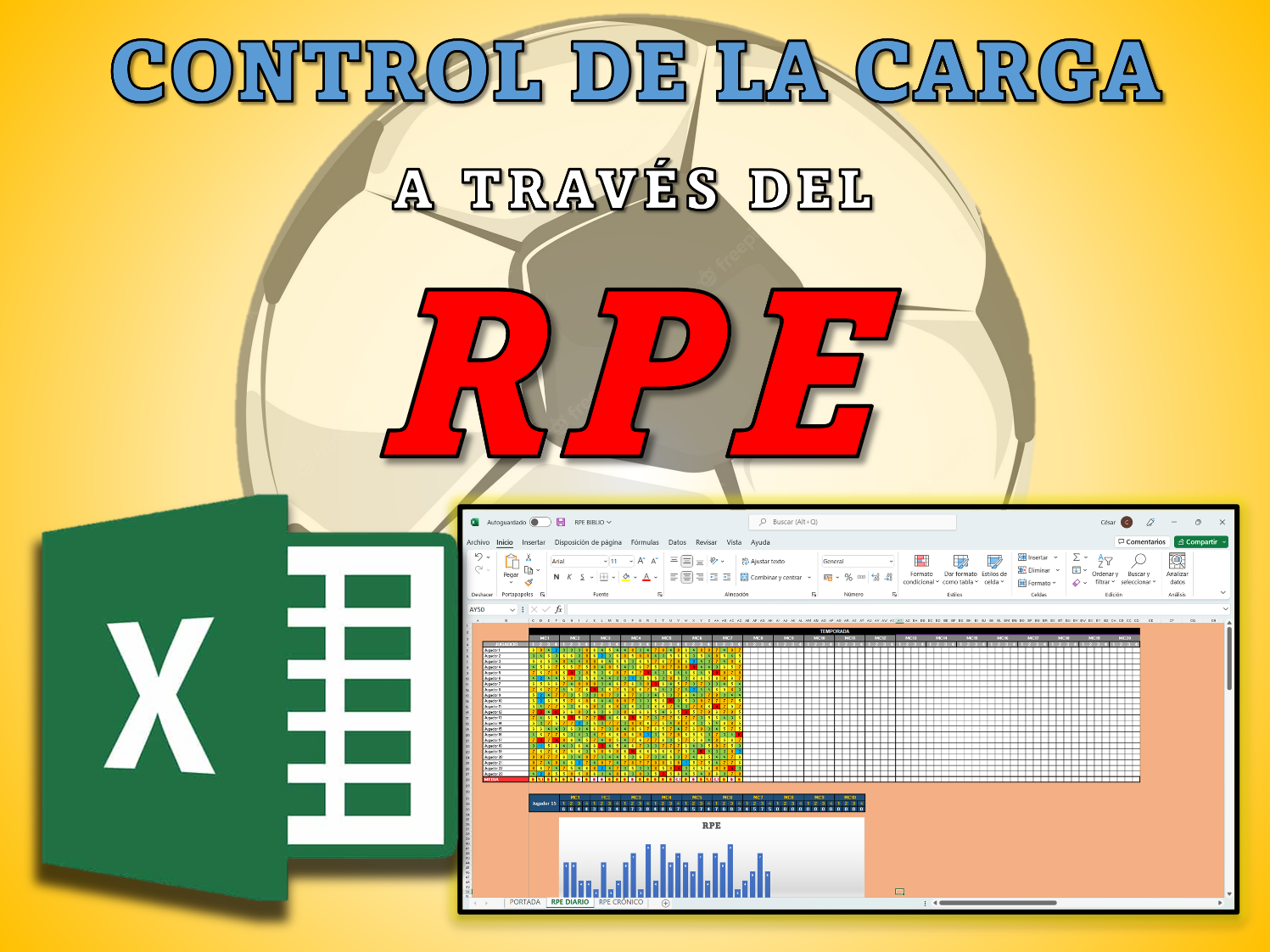
@cesarmuni98



@cesarmuni98

@cesarmuni98

@cesarmuni98

@cesarmuni98

@cesarmuni98

@cesarmuni98

RPE DIARIO
 | TEMPORADA
 | MC1 |  |  |  | MC2 |  |  |  | MC3 |  |  |  | MC4 |  |  |  | MC5 |  |  |  | MC6 |  |  |  | MC7 |  |  |  | MC8 |  |  |  | MC9 |  |  |  | MC10 |  |  |  | MC11 |  |  |  | MC12 |  |  |  | MC13 |  |  |  | MC14 |  |  |  | MC15 |  |  |  | MC16 |  |  |  | MC17 |  |  |  | MC18 |  |  |  | MC19 |  |  |  | MC20
JUGADOR | 1 | 2 | 3 | 4 | 1 | 2 | 3 | 4 | 1 | 2 | 3 | 4 | 1 | 2 | 3 | 4 | 1 | 2 | 3 | 4 | 1 | 2 | 3 | 4 | 1 | 2 | 3 | 4 | 1 | 2 | 3 | 4 | 1 | 2 | 3 | 4 | 1 | 2 | 3 | 4 | 1 | 2 | 3 | 4 | 1 | 2 | 3 | 4 | 1 | 2 | 3 | 4 | 1 | 2 | 3 | 4 | 1 | 2 | 3 | 4 | 1 | 2 | 3 | 4 | 1 | 2 | 3 | 4 | 1 | 2 | 3 | 4 | 1 | 2 | 3 | 4 | 1 | 2 | 3 | 4
Jugador 1 | 6 | 8 | 4 | 2 | 3 | 3 | 3 | 8 | 6 | 4 | 5 | 4 | 4 | 8 | 3 | 4 | 7 | 8 | 4 | 8 | 6 | 4 | 8 | 8 | 7 | 4 | 8 | 7
Jugador 2 | 3 | 4 | 6 | 3 | 6 | 6 | 3 | 8 | 6 | 2 | 3 | 6 | 8 | 5 | 8 | 8 | 4 | 3 | 5 | 6 | 6 | 3 | 5 | 4 | 8 | 5 | 4 | 5
Jugador 3 | 5 | 6 | 5 | 4 | 8 | 4 | 4 | 8 | 8 | 6 | 4 | 5 | 5 | 3 | 6 | 5 | 7 | 6 | 7 | 8 | 6 | 2 | 4 | 3 | 7 | 4 | 8 | 6
Jugador 4 | 4 | 5 | 6 | 7 | 5 | 5 | 7 | 5 | 8 | 4 | 8 | 5 | 4 | 3 | 6 | 7 | 5 | 8 | 7 | 8 | 8 | 9 | 4 | 4 | 3 | 6 | 5 | 7
Jugador 5 | 7 | 6 | 7 | 8 | 6 | 9 | 3 | 8 | 5 | 3 | 6 | 8 | 7 | 6 | 7 | 9 | 4 | 3 | 6 | 4 | 4 | 6 | 4 | 5 | 9 | 8 | 7 | 8
Jugador 6 | 4 | 2 | 4 | 4 | 5 | 8 | 3 | 5 | 6 | 4 | 4 | 3 | 3 | 1 | 3 | 5 | 5 | 3 | 8 | 5 | 3 | 6 | 6 | 5 | 6 | 8 | 6 | 7
Jugador 7 | 6 | 5 | 6 | 6 | 7 | 4 | 8 | 8 | 8 | 3 | 4 | 6 | 7 | 6 | 3 | 8 | 9 | 6 | 4 | 5 | 7 | 3 | 7 | 3 | 3 | 4 | 5 | 4
Jugador 8 | 7 | 6 | 7 | 7 | 4 | 5 | 7 | 6 | 9 | 3 | 6 | 7 | 5 | 8 | 6 | 7 | 5 | 4 | 3 | 7 | 4 | 2 | 4 | 4 | 6 | 5 | 8 | 3
Jugador 9 | 5 | 2 | 4 | 7 | 7 | 3 | 5 | 3 | 3 | 8 | 7 | 3 | 6 | 7 | 3 | 3 | 4 | 5 | 3 | 7 | 6 | 4 | 3 | 7 | 8 | 3 | 4 | 4
Jugador 10 | 6 | 2 | 6 | 5 | 5 | 7 | 6 | 8 | 6 | 4 | 4 | 8 | 8 | 7 | 3 | 3 | 5 | 6 | 10 | 3 | 5 | 3 | 8 | 7 | 7 | 7 | 7 | 5
Jugador 11 | 5 | 4 | 7 | 7 | 5 | 3 | 6 | 5 | 8 | 3 | 6 | 8 | 3 | 6 | 3 | 3 | 6 | 6 | 7 | 4 | 3 | 7 | 8 | 6 | 9 | 7 | 5 | 7
Jugador 12 | 7 | 9 | 4 | 10 | 6 | 6 | 8 | 3 | 6 | 3 | 6 | 3 | 8 | 6 | 6 | 6 | 5 | 4 | 6 | 5 | 9 | 5 | 7 | 8 | 6 | 7 | 8 | 5
Jugador 13 | 7 | 4 | 6 | 5 | 5 | 9 | 5 | 7 | 7 | 10 | 4 | 6 | 6 | 9 | 5 | 7 | 3 | 7 | 7 | 6 | 7 | 7 | 3 | 5 | 6 | 4 | 3 | 6
Jugador 14 | 5 | 3 | 7 | 5 | 7 | 7 | 2 | 3 | 5 | 3 | 7 | 7 | 3 | 8 | 8 | 6 | 7 | 5 | 4 | 8 | 8 | 6 | 3 | 5 | 4 | 6 | 8 | 5
Jugador 15 | 6 | 6 | 4 | 4 | 3 | 6 | 3 | 4 | 6 | 7 | 3 | 8 | 4 | 8 | 6 | 7 | 6 | 5 | 7 | 4 | 7 | 6 | 8 | 3 | 4 | 5 | 7 | 5
Jugador 16 | 4 | 6 | 7 | 7 | 6 | 3 | 4 | 3 | 4 | 7 | 6 | 6 | 8 | 6 | 8 | 1 | 3 | 5 | 7 | 8 | 6 | 5 | 6 | 3 | 7 | 3 | 4 | 10
Jugador 17 | 7 | 9 | 7 | 9 | 8 | 6 | 4 | 5 | 7 | 4 | 8 | 5 | 4 | 7 | 6 | 7 | 7 | 6 | 3 | 5 | 7 | 5 | 6 | 4 | 8 | 5 | 6 | 7
Jugador 18 | 3 | 1 | 5 | 6 | 4 | 3 | 6 | 4 | 6 | 9 | 4 | 5 | 4 | 6 | 7 | 3 | 3 | 7 | 7 | 7 | 6 | 4 | 3 | 5 | 8 | 7 | 5 | 3
Jugador 19 | 7 | 6 | 7 | 6 | 7 | 5 | 6 | 3 | 5 | 8 | 5 | 8 | 6 | 10 | 6 | 6 | 5 | 6 | 6 | 7 | 5 | 4 | 10 | 4 | 3 | 3 | 8 | 2
Jugador 20 | 8 | 8 | 7 | 7 | 6 | 3 | 4 | 8 | 7 | 3 | 4 | 4 | 5 | 3 | 6 | 7 | 3 | 4 | 6 | 3 | 7 | 4 | 6 | 5 | 4 | 4 | 7 | 6
Jugador 21 | 8 | 7 | 4 | 8 | 4 | 6 | 2 | 7 | 4 | 8 | 7 | 4 | 7 | 8 | 7 | 7 | 8 | 8 | 6 | 8 | 1 | 5 | 7 | 5 | 4 | 7 | 7 | 6
Jugador 22 | 8 | 6 | 7 | 4 | 7 | 5 | 4 | 6 | 8 | 2 | 4 | 7 | 3 | 5 | 3 | 3 | 8 | 5 | 8 | 9 | 3 | 6 | 5 | 6 | 8 | 8 | 9 | 3
Jugador 23 | 4 | 2 | 8 | 5 | 5 | 8 | 5 | 8 | 6 | 3 | 4 | 8 | 6 | 3 | 8 | 3 | 5 | 9 | 5 | 6 | 4 | 5 | 4 | 8 | 6 | 3 | 7 | 8
MEDIA | 5.7 | 5.1 | 5.9 | 5.9 | 5.6 | 5.4 | 4.7 | 5.8 | 6.3 | 4.8 | 5.2 | 5.8 | 5.4 | 6.0 | 5.5 | 5.4 | 5.4 | 5.6 | 5.9 | 6.1 | 5.6 | 4.8 | 5.6 | 5.1 | 6.1 | 5.3 | 6.3 | 5.6

 | Jugador 15 |  |  |  | MC1 |  |  |  | MC2 |  |  |  | MC3 |  |  |  | MC4 |  |  |  | MC5 |  |  |  | MC6 |  |  |  | MC7 |  |  |  | MC8 |  |  |  | MC9 |  |  |  | MC10
 |  |  |  |  | 1 | 2 | 3 | 4 | 1 | 2 | 3 | 4 | 1 | 2 | 3 | 4 | 1 | 2 | 3 | 4 | 1 | 2 | 3 | 4 | 1 | 2 | 3 | 4 | 1 | 2 | 3 | 4 | 1 | 2 | 3 | 4 | 1 | 2 | 3 | 4 | 1 | 2 | 3 | 4
 |  |  |  |  | 6 | 6 | 4 | 4 | 3 | 6 | 3 | 4 | 6 | 7 | 3 | 8 | 4 | 8 | 6 | 7 | 6 | 5 | 7 | 4 | 7 | 6 | 8 | 3 | 4 | 5 | 7 | 5 | 0 | 0 | 0 | 0 | 0 | 0 | 0 | 0 | 0 | 0 | 0 | 0

RPE

MEDIA EQUIPO RPE
 | 5.7
 | 5.1
 | 5.9
 | 5.9
 | 5.6
 | 5.4
 | 4.7
 | 5.8
 | 6.3
 | 4.8
 | 5.2
 | 5.8
 | 5.4
 | 6.0
 | 5.5
 | 5.4
 | 5.4
 | 5.6
 | 5.9
 | 6.1
 | 5.6
 | 4.8
 | 5.6
 | 5.1
 | 6.1
 | 5.3
 | 6.3
 | 5.6

